Лист1
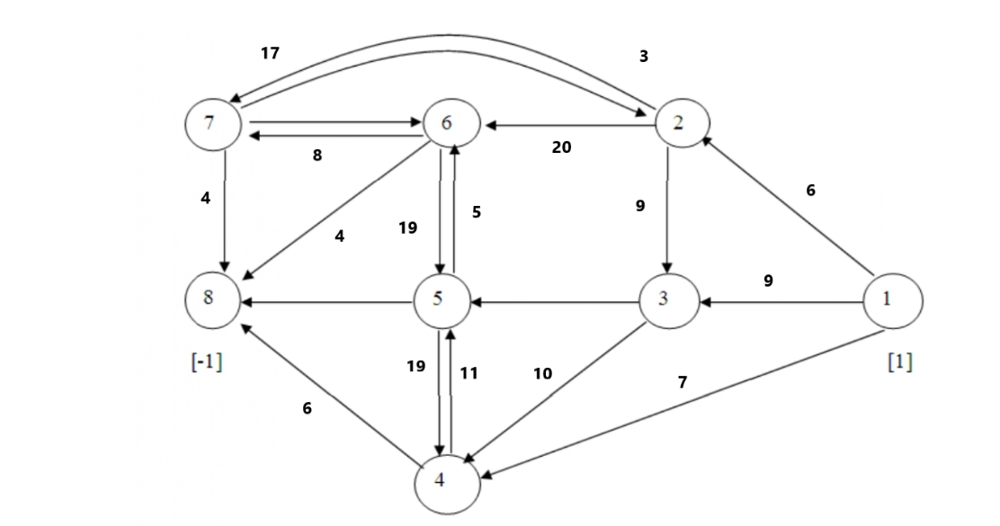
 | Пункт назначения
 |  | 1 | 2 | 3 | 4 | 5 | 6 | 7 | 8
пункт потправления | 1 | 0 | 6 | 9 | 7 | 0 | 0 | 0 | 0
 | 2 | 0 | 0 | 9 | 0 | 0 | 20 | 3 | 0
 | 3 | 0 | 0 | 0 | 10 | 8 | 0 | 0 | 0
 | 4 | 0 | 0 | 0 | 0 | 11 | 0 | 0 | 6
 | 5 | 0 | 0 | 0 | 19 | 0 | 5 | 0 | 11
 | 6 | 0 | 0 | 0 | 0 | 19 | 0 | 8 | 4
 | 7 | 0 | 17 | 0 | 0 | 0 | 12 | 0 | 0
 | 8 | 0 | 0 | 0 | 0 | 0 | 0 | 0 | 0

 | Пункт назначения
 |  | 1 | 2 | 3 | 4 | 5 | 6 | 7 | 8 | вышел поток
пункт потправления | 1 | 0 | 0 | 0 | 1 | 0 | 0 | 0 | 0 | 1 | Целевая ячейка | расстояние от 7 до 6 вершины = 12
 | 2 | 0 | 0 | 0 | 0 | 0 | 0 | 0 | 0 | 0 | 13 | расстояние от 3 до 5 вершины = 8
 | 3 | 0 | 0 | 0 | 0 | 0 | 0 | 0 | 0 | 0
 | 4 | 0 | 0 | 0 | 0 | 0 | 0 | 0 | 1 | 1
 | 5 | 0 | 0 | 0 | 0 | 0 | 0 | 0 | 0 | 0
 | 6 | 0 | 0 | 0 | 0 | 0 | 0 | 0 | 0 | 0
 | 7 | 0 | 0 | 0 | 0 | 0 | 0 | 0 | 0 | 0
 | 8 | 0 | 0 | 0 | 0 | 0 | 0 | 0 | 0 | 0
зашел поток |  | 0 | 0 | 0 | 1 | 0 | 0 | 0 | 1
 |  |  | = | = | = | = | = | =
 |  |  | 0 | 0 | 1 | 0 | 0 | 0

